Лист1
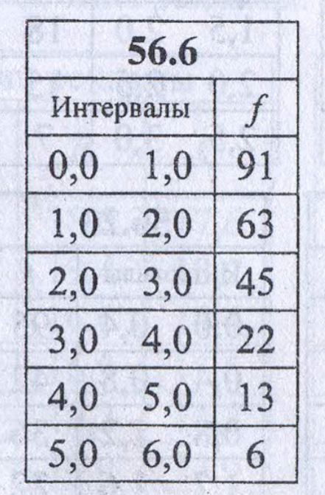
Лев. конец | Прав. конец | Частота ni | Середина Xi | Xi*ni
0 | 1 | 91 | 0.5 | 45.5 |  | среднее | 1.7541666667
1 | 2 | 63 | 1.5 | 94.5
2 | 3 | 45 | 2.5 | 112.5 |  | 9.4877290368 | ХИ2.ОБР
3 | 4 | 22 | 3.5 | 77
4 | 5 | 13 | 4.5 | 58.5
5 | 6 | 6 | 5.5 | 33
Суммы | n= | 240 |  | 421

Лев. конец | Прав. конец | Частота ni | Фр_прав | Фр_лев | pi-вер. | pi*n | ni-npi | (ni-npi)^2 | (ni-npi)^2/npi
0 | 1 | 91 | 0.82694860829 | 0 | 0.82694860829 | 198.46766599 | -107.46766599 | 11549.299233 | 58.192346726
1 | 2 | 63 | 0.97005321583 | 0.82694860829 | 0.14310460754 | 34.34510581 | 28.65489419 | 821.10296106 | 23.907422665
2 | 3 | 45 | 0.99481766732 | 0.97005321583 | 0.024764451496 | 5.9434683589 | 39.056531641 | 1525.4126638 | 256.65361902
3 | 4 | 22 | 0.99910319012 | 0.99481766732 | 0.0042855227963 | 1.0285254711 | 20.971474529 | 439.80274392 | 427.60510679
4 | 5 | 13 | 0.9998448058 | 0.99910319012 | 0.00074161568413 | 0.17798776419 | 12.822012236 | 164.40399778 | 923.68145935
5 | 6 | 6 | 0.99997314343 | 0.9998448058 | 0.00012833762626 | 0.030801030301 | 5.9691989697 | 35.63133634 | 1156.8228722
 |  |  |  |  |  |  |  | Набл. значение | 2846.8628268

ГИПОТЕЗЫ
Н0: данные имеют экспоненциальное распределение
Н1:распределение данных отличается от экспоненциального

